设计CHECKLIST
硬件Checklist
硬件版本：
序 | 设计功能 | 设计资源 | 资源设计要求和简述
系统核心配置
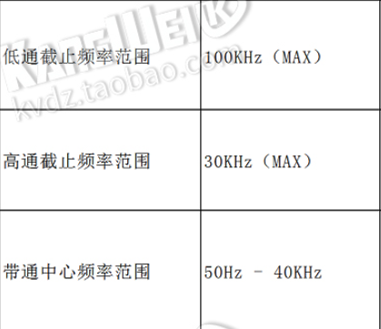
1 | 采样隔离 | 0.1us-10ms，数字设置
2 | 采样通道 | 2个独立的通道
3 | 发射方式 | 根据测点距（编码记数）单次发射
4 | 发射脉冲 | 1us-1000us,数字设置
5 | 硬件滤波 | 高通：1KHZ，2KHZ,5KHZ,10K 低通：5kHZ,10KHZ,20KHZ,50KHZ硬件可设滤波 | 使用芯片UAF42进行高低通滤波
6 | 放大倍数 | 前置放大20倍后程控放大可以设置，如：1.2.4.8.10.20.40.80等
7 | A/D | 16位（14位）
8 | 采样长度 | 1K-10K，数字设置
9 | 采样延时 | 延迟点数*采样间隔-0us-1s，数字设置
10 | 距离计数 | 一个编码器脉冲计数
11
12
13
14
15
16

1 | 使用环境 | 工作温度：-20℃-60℃，相对湿度：0-95% RH
2 | 供电能力 | 锂电池12V
3

